Los meubilair
Nummer | Beschrijving | Afmetingen | Afwerking/kleur | Aantal kelder | Aantal beg gr | Aantal 1e verd | Aantal 2e verd | Aantal 3e verd | Totaal | Merk | Type | Referentiebeeld | Ruimtenummer | Opmerkingen | Prijs/stuk | Totaal
1 | Conferentietafel multifunctionele ruimte | 800x1600 | Onderstel en blad wit | 15 | 0 | 9 | 0 | 0 | 24 | MIKOMAX | Flipper |  | K-02 K-04. 10-25 |  | € 700.00 | € 16,800.00
2 | Conferentie stoel multifunctionele ruimte stapelbaar en koppelbaar |  | Onderstel zwart, gestoffeerd Hallingdal 0166 |  |  | 80 |  |  | 80 | HOWE | 40/4 |  | 10-25. | Stapelbaar en koppelbaar incl transport kar | € 390.00 | € 31,200.00
3 | Hoge vergadertafel | 1000x3000x1050 | Onderstel hout - blad desktop | 1 |  |  |  |  | 1 | Naughtone | Morse |  | K-03 |  | € 3,000.00 | € 3,000.00
4 | Kruk bij hoge vergadertafel |  | Onderstel zwart, stoffering melange NAP …… | 6 |  |  |  |  | 6 | Andreu World | Flex BQ1330 |  | K-03 |  | € 350.00 | € 2,100.00
5 | Vergaderstoel-1 |  | Onderstel zwart, stoffering melange NAP …… | 32 | 4 |  |  | 10 | 46 | Andreu World | Flex high back SO1632 |  | K-02 K-04. 00-04. 00-05. 30-04. 30-05. 30-08 | Slede onderstel | € 500.00 | € 23,000.00
 | Vergaderstoel-2 |  | Onderstel zwart, stoffering melange NAP …… | 32 | 4 |  |  |  | 36 | Andreu World | Flex high back SO1644 |  | K-05 10-04 20-12. 30-06 |  |  | € 0.00
6 | Hoge tafel bij pantry | 1600x1000x1100 | Onderstel staal - blad massief hout | 1 |  |  |  |  | 1 | Naughtone | Hue-tafel |  | K-01 |  | € 3,300.00 | € 3,300.00
7 | Bank bij hoge tafel pantry | b=1500 | Onderstel zwart - stoffering Kvadrat divina melange | 2 |  |  |  |  | 2 | Naughtone | Hue-bank |  | K-01 |  | € 1,530.00 | € 3,060.00
8 | Fauteuil 1 |  | Pootjes zwart - stoffering Kvadrat NAP | 2 |  |  | 3 |  | 5 | Satelliet | Dorso LAC |  | K-01. 20-14. 15-03 |  | € 580.00 | € 2,900.00
9 | Salontafel | d=650 | Zwart | 1 |  |  | 1 |  | 2 | HAY | Slit XL |  | K-01. 15-03 |  | € 180.00 | € 360.00
10 | Vergadertafel | 900x1800x750 | Wit |  | 2 |  |  | 3 | 5 | VEPA | Skeef |  | 00-13. 30-05. |  | € 800.00 | € 4,000.00
11 | Vergaderstoel-2 |  | Zwart |  | 4 |  |  | 12 | 16 | HAY | Soft edge |  | 00-14. |  | € 210.00 | € 3,360.00
12 | Aanlandtafel | 4000x1000x750 | Onderstel zwart - blad HPL houtprint |  | 1 | 1 | 1 |  | 3 | Lande | Dock |  | 00-09. 10-01. 20-11. 20-01 |  | € 1,750.00 | € 5,250.00
13 | Stoel aanlanden |  | Onderstel zwart - stoffering Kvadrat NAP |  | 6 | 6 | 12 |  | 24 | Vitra | Softshell |  | 00-09. 10-01. 20-11. 20-01 | In hoogte verstelbaar | € 700.00 | € 16,800.00
14 | Pod t.b.v. teams meetings en geconcentreerd werken | Maximaal 1800x1400x2500 | Buitenzijde HPL houtlook Binnenzijde akoestisch gestoffeerd |  | 5 | 2 | 7 | 2 | 16 | Opgave leverancier |  |  |  |  | € 8,500.00 | € 136,000.00
15 | Stoel bespreekkamer |  |  |  | 2 |  |  |  | 2 | Andreu World | Flex SI 1306 |  | 00-11. 00-12 |  | € 650.00 | € 1,300.00
16 | Bezoekersstoel spreekkamer |  | Hout zwart gebeitst |  | 4 |  |  |  | 4 | Arper | Aava |  | 00-11. 00-12 |  | € 350.00 | € 1,400.00
17 | Vergadertafel 4 personen | 1400x1400x750 | Onderstel zwart - blad linoleum |  | 2 |  |  |  | 2 | Andreu World | Reverse |  | 00-04. 00-05 | 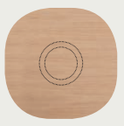 Blad afgerond | € 1,000.00 | € 2,000.00
18 | Vergaderstoel-3 |  |  |  | 18 |  |  |  | 18 | Andreu World | Gala SO0718 |  | 20-02. 20-03 |  | € 500.00 | € 9,000.00
19 | Bij zet kruk |  | Onderstel zwart, zitting eiken |  | 2 |  |  |  | 2 | Normann copenhagen | Circa |  | 00-04. 00-05 |  | € 175.00 | € 350.00
20 | Hoge tafel samenwerken | 800x3000x1050 | Onderstel hout - blad desktop |  | 2 | 2 | 3 | 1 | 8 | Naughtone | Morse |  | 00-03. 00-06. 10-10. 10-11. 20-05. 20-08a. 20-14 |  | € 3,000.00 | € 24,000.00
21 | Hoge stoel bij tafel samenwerken |  | Onderstel zwart - stoffering Kvadrat NAP |  | 5 | 4 | 16 | 2 | 27 | Vitra | Rookie High |  | 00-03. 00-06. 10-10. 10-11. 20-05. 20-08a. 20-14. 20-16. 20-17. 20-19. 20-21 | Ook 1x bij service desk beg gr | € 750.00 | € 20,250.00
22 | Hoge tafel samenwerken | 800x2600x1050 | Onderstel hout - blad desktop |  |  |  | 3 |  | 3 | Naughtone | Morse |  | 20-16. 20-17. 20-19 |  | € 3,000.00 | € 9,000.00
23 | Bank met hoge rug | Ca. 1600x800x1400 | Onderstel zwart - stoffering Kvadrat divina melange |  | 2 |  |  |  | 2 | &Tradition | Cloud LN6 |  | 00-02 |  | € 2,750.00 | € 5,500.00
24 | Salontafel | 550x550x550 | Onderstel zwart, blad zwart gelakt |  | 1 |  |  |  | 1 | Andreu World | Reverse |  | 00-02 |  | € 260.00 | € 260.00
25 | Vergadertafel 12 personen | 2800x2800x750 | Onderstel eiken, blad eiken |  | 1 |  |  |  | 1 | ARCO | Spazio |  | 00-21 |  | € 4,000.00 | € 4,000.00
26 | Pouffe |  |  |  | 3 | 11 | 6 | 4 | 24 | Sedus | Se:dot |  | 10-03. 10-05. 10-13. 10-29. 20-02. 20-03. 20-13. Gang 2e. Gang 3e. 30-06 |  | € 300.00 | € 7,200.00
27 | Kruk |  |  |  | 4 | 12 | 6 |  | 22 | HAY | Revolver |  | 00-02. 10-01. 10-02. 20-01 |  | € 155.00 | € 3,410.00
28 | Fauteuil 1 |  |  |  |  | 6 |  |  | 6 | Viccarbe | Fedele |  | Gang 10-22. 10-15 |  | € 1,400.00 | € 8,400.00
29 | Bijzettafel |  |  |  |  | 2 |  |  | 2 | Viccarbe | Combio H48 D60 |  | Gang |  | € 450.00 | € 900.00
30 | Salontafel-2 |  |  |  |  | 1 |  |  | 1 | Viccarbe | Combio H48 D120 |  | 10-22. 10-15 |  | € 500.00 | € 500.00
31 | Vergaderstoel-4 |  | Onderstel zwart - stoffering Kvadrat divina melange |  |  | 22 |  |  | 22 | Viccarbe | Copa |  | 10-14. 10-14a |  | € 700.00 | € 15,400.00
32 | Bank-1 |  | Onderstel zwart - stoffering Kvadrat divina melange |  |  | 2 |  | P | 2 | HAY | Arbour 2 zits |  | 10-15 |  | € 2,500.00 | € 5,000.00
33 | Bijzettafel | 800x800x300 |  |  |  |  |  |  | 0 | Viccarbe | Maarten low |  | 10-15 |  | € 500.00 | € 0.00
34 | Vergaderstoel-6 |  | Onderstel zwart - stoffering Kvadrat divina melange |  |  | 47 |  |  | 47 | Viccarbe | Copa |  | 10-17. 10-18 10-19. 10-20. 10-21. 10-27 |  | € 600.00 | € 28,200.00
35 | Vergaderstoel-7 |  | Onderstel zwart - stoffering Kvadrat divina melange |  |  | 7 |  |  | 7 | Viccarbe | Copa |  | 10-22 |  | € 700.00 | € 4,900.00
36 | Hoge tafel creatieve ruimte | D=1400 H=1050 | Onderstel hout - blad desktop |  |  | 1 |  | 2 | 3 | Naughtone | Morse |  | 10-22. 30-01. 30-03 |  | € 3,000.00 | € 9,000.00
37 | Vergadertafel 12 personen | 4800x1600x750 | Onderstel massief hout - blad melamine |  |  | 2 |  |  | 2 | Vepa | Connect |  | 10-24 10-27 |  | € 2,500.00 | € 5,000.00
38 | Vergaderstoel-8 |  | Onderstel zwart - zitting Felt |  |  | 12 |  |  | 12 | Vepa | Felt |  | 10-24 |  | € 300.00 | € 3,600.00
39 | Bank huiskamer | 2 zits |  |  |  | 2 | 2 | 6 | 10 | HAY | Quilton |  | 10-01. 20-01. 30-10. 30-11 30-12. 30-13. 30-14. 30-15 |  | € 2,200.00 | € 22,000.00
40 | Salon tafel | d=900 | Eiken |  |  | 1 | 1 | 1 | 3 | Muuto | Around |  | 10-01. 20-01. 15-01 |  | € 350.00 | € 1,050.00
41 | Sta tafel | d=600 H=1050 | Zwart |  |  |  |  |  | 0 | HAY | Neu |  | 10-28 |  | € 220.00 | € 0.00
42 | Tafel | d=700 H=740 | Eiken |  |  | 3 | 3 | 3 | 9 | HAY | Pastis |  | 10-29 gang 2e. Gang 3e |  | € 330.00 | € 2,970.00
43 | Vergadertafel 8 personen | 1200x2400x750 | Onderstel massief hout - blad melamine |  |  |  | 3 | 2 | 5 | Vepa | Connect |  | 20-02. 20-03. 20-13. 25-01. 30-06 |  | € 1,500.00 | € 7,500.00
44 | Vergaderstoel-9 |  | Onderstel zwart - zitting Felt |  |  |  | 21 | 13 | 34 | Vepa | Felt incl armleggers |  | 20-02. 20-03. 25-01. 30-06 |  | € 350.00 | € 11,900.00
45 | Aanlandtafel | d=1600 H=1100 | Onderstel massief hout - blad melamine |  |  |  | 1 |  | 1 | Vepa | Connect |  | 20-21 |  | € 1,500.00 | € 1,500.00
46 | Bank rustruimte |  | Onderstel zwart - stoffering Kvadrat NAP |  |  |  | 2 |  | 2 | HAY | CAN 2 zits |  | 15-01 |  | € 1,750.00 | € 3,500.00
47 | Bijzettafel | d=550 | Zwart |  |  |  |  | 6 | 6 | HAY | Tulou |  | 30-10. 30-11 30-12. 30-13. 30-14. 30-15 |  | € 100.00 | € 600.00
48 | Picknick tafel | 2000x1800x750 |  |  |  |  |  | 4 | 4 | Opgave leverancier |  |  | 30-09 | Met rugleuning | € 800.00 | € 3,200.00
49 | Tafel tennis tafel |  |  |  |  |  |  | 2 | 2 | Opgave leverancier |  |  | 30-01. 30-02 |  | € 250.00 | € 500.00
 |  |  |  |  |  |  |  |  | 0 |  |  |  |  |  |  | € 474,420.00

Los meubilair jan24
Tabel 1
 | Ruimte nummer | Omschrijving ruimte | Omschrijving meubilair | Afmeting | Merk | Type | Onderstel | Zitting | Rug | Blad | Overig | Afbeelding | Aantal | Prijs/stuk | Totaal | Opmerking
Souterrain | 01 | Break out | Hoge tafel | 1300x700x1100 | Naughtone | HUEBHT130X70 | Kolompoot-zwart |  |  | HPL Unilin houtprint |  |  | 1
 | 01 | Break out | Hoge bank | 1400x630x1100 | Naughtone | HUEBH2NAST | Zwart | VESCOM avon 7068.-05 |  |  |  |  | 2
 | 01 | Break out | Fauteuil |  | Satelliet | Dorso LAC | Zwart | VESCOM avon 7068.-05 |  |  |  |  | 2
 | 01 | Break out | Bijzettafel | d=650 | HAY | Slit - large | Eiken |  |  | Eiken |  |  | 1
 | 02 | Vergaderruimte | Vergadertafel | Zie bijlage
 | 02 | Vergaderruimte | Vergaderstoel |  | Andreu World | Flex SO1632 | Zwart | Gestoffeerd |  |  |  |  | 18
 | 03 | Creatief. Vergaderen | Vergadertafel | Zie bijlage | Naughtone | Morse
 | 03 | Creatief. Vergaderen | Vergaderstoel - hoge kruk |  | Andreu World | Flex bq1683 | Zwart | Gestoffeerd |  |  |  |  | 6
 | 04 | Vergaderruimte | Vergadertafel | Zie bijlage
 | 04 | Vergaderruimte | Vergaderstoel |  | Andreu World | Flex SO1632 | Zwart | Gestoffeerd |  |  |  |  | 14
 | 05 | Vergaderruimte | Vergadertafel | Zie bijlage
 | 05 | Vergaderruimte | Vergaderstoel |  | Andreu World | Flex SO1305 | Zwart | Gestoffeerd |  |  |  |  | 7
Begane grond | 01 | Werkkamer | Hergebruik bestaand meubilair
 | 02 | Open kantoor | Bank met hoge rug | Andtradition | Cloud highback |  | Zwart | VESCOM avon |  |  |  |  | 2
 | 02 | Open kantoor | Tafel | 800x800x700 |  |  | Satelliet Flat 9490 TB |  |  | 800x800 - HPL Unilin houtprint |  |  | 1
 | 03 | 2 persoons samenwerken | Hoge tafel | 3000x800x750 | Naughtone | Morse bar height | Eiken |  |  | Forbo desktop |  |  | 1
 | 03 | 2 persoons samenwerken | Werk kruk |  | Vitra | Rookie high | Zwart | Stof plano | Stof plano |  |  |  | 2
 | 04 | Vergaderruimte | Vergadertafel | Zie bijlage | Andreu World | Reverse | Zwart |  |  | HPL Unilin houtprint |  |  | 1
 | 04 | Vergaderruimte | Vergaderstoel |  | Vitra | DAR | Zwart | Zitkussen stof plano |  |  |  |  | 4
 | 05 | Vergaderruimte | Vergadertafel | Zie bijlage | Andreu World | Reverse | Zwart |  |  | HPL Unilin houtprint |  |  | 1
 | 05 | Vergaderruimte | Vergaderstoel |  | Vitra | DAR | Zwart | Zitkussen stof plano |  |  |  |  | 4
 | 06 | 2 persoons samenwerken | Hoge tafel | 3000x800x750 | Naughtone | Morse bar height | Eiken |  |  | Forbo desktop |  |  | 1
 | 06 | 2 persoons samenwerken | Werk kruk | Vitra | Rookie high | Zwart | Stof plano | Stof plano |  |  |  |  | 2
 | 07 | Open kantoor | Hergebruik bestaand meubilair
 | 08 | Open kantoor | Focusruimte | 1800x1400x2200 | Opgave leverancier | Opgave leverancier |  |  |  |  |  |  | 3
 | 09 | Huiskamer | Aanlandtafel | 4000x1200x750 | Lande | Dock | Zwart |  |  | HPL Unilin houtprint |  |  | 1
 | 09 | Huiskamer | Stoel aanlandtafel |  | HAY | AAC153 Soft | Zwart | VESCOM avon |  |  |  |  | 6
 | 10 | Open kantoor | Focusruimte | 1800x1400x2200 |  |  |  |  |  |  |  |  | 2
 | 11 | Spreekkamer | Bureaustoel |  | Andreu World | Flex SI1306 | Zwart | Gestoffeerd |  |  |  |  | 1
 | 11 | Spreekkamer | Bezoekersstoel |  | ARPER | AAVA 02 | Zwart | Gestoffeerd |  |  |  |  | 2
 | 12 | Spreekkamer | Bureaustoel |  | Andreu World | Flex SI1306 | Zwart | Gestoffeerd |  |  |  |  | 1
 | 12 | Spreekkamer | Bezoekersstoel |  | ARPER | AAVA 02 | Zwart | Gestoffeerd |  |  |  |  | 2
 | 13 | Facilities | Hoge vergaderopstelling |  |  |  |  |  |  |  |  |  |  |  |  | Hergebruik bestaand meubilair
 | 21 | Vergaderruimte | Vergadertafel | Zie bijlage | ARCO | Spazio | HPL Unilin houtprint |  |  | HPL Unilin houtprint |  |  | 1
 | 21 | Vergaderruimte | Vergaderstoel |  | Vitra | RE PACC |  | Geheel gestoffeerd - plano |  |  |  |  | 12
 | 22 | Vergaderruimte | Vergadertafel | Zie bijlage | VEPA | Skeef | Eiken |  |  | HPL Unilin houtprint |  |  | 1
 | 22 | Vergaderruimte | Vergaderstoel |  | Vitra | DAW |  | Kuip met zitkussen |  |  |  |  | 4
 | 22 | Vergaderruimte | Fauteuil |  | Satelliet | Dorso LAC | Zwart | VESCOM avon 7068.-05 |  |  |  |  | 2
 | 22 | Vergaderruimte | Bijzettafel | d=650 | HAY | Slit - large | Eiken |  |  | Eiken |  |  | 1
 | 23 | EHBO |  |  |  |  |  |  |  |  |  |  |  |  |  | Hergebruik bestaand meubilair
 | 24 | Werkkamer |  |  |  |  |  |  |  |  |  |  |  |  |  | Hergebruik bestaand meubilair
 | 25 | Werkkamer |  |  |  |  |  |  |  |  |  |  |  |  |  | Hergebruik bestaand meubilair
 | 26 | Werkkamer |  |  |  |  |  |  |  |  |  |  |  |  |  | Hergebruik bestaand meubilair
 | 27 | Leeskamer | Zie bijlage | 2400x1200x750 | VEPA | Connect | Eiken + zwart |  |  | HPL Unilin houtprint |  |  | 1
 | 27 | Leeskamer | Stoel leestafel |  | Vitra | RE PACC |  | Geheel gestoffeerd - plano |  |  |  |  | 4
 | 27 | Leeskamer | Fauteuil |  | Satelliet | Jackson LAC | Zwart | 2 kleuren gestoffeerd |  |  |  |  | 2
 | 27 | Leeskamer | Bijzettafel | d=650 | HAY | Slit - large | Eiken |  |  | Eiken |  |  | 1
1e Verdieping | 01 | Huiskamer | Aanlandtafel | 4000x1200x750 | Lande | Dock | Zwart |  |  | HPL Unilin houtprint |  |  | 1
 | 01 | Huiskamer | Stoel aanlandtafel |  | HAY | AAC153 Soft | Zwart | VESCOM avon |  |  |  |  | 6
 | 01 | Huiskamer | 2.5 zits bank |  | HAY | Quilton |  | VESCOM avon |  |  |  |  | 2
 | 01 | Huiskamer | Salontafel | 840x840x330 | HAY | Rebar |  |  |  |  |  |  | 1
 | 01 | Huiskamer | Kruk aanlanden | H=750 | HAY | Cornet |  |  |  |  |  |  | 6
 | 02 | Gang
 | 03 | Creatieve ruimte | Hoge tafel | d=1400 | Naughtone | Morse bar height | Eiken |  |  | Forbo desktop |  |  | 1
 | 03 | Creatieve ruimte | Kruk bij hoge tafel | H=750 | HAY | Softedge |  |  |  |  |  |  | 7
 | 03 | Creatieve ruimte | Pouffe |  | VEPA | Wybelt |  |  |  |  |  |  | 5
 | 04 | Vergaderruimte |  |  |  |  |  |  |  |  |  |  |  |  |  | MAATWERK
 | 04 | Vergaderruimte | Vergaderstoel |  | Andreu World | Flex SO1305 | Zwart | Gestoffeerd |  |  |  |  | 7
 | 05 | Open kantoor | Pouffe |  | VEPA | Wybelt |  |  |  |  |  |  | 3
 | 06 | Projectruimte |  |  |  |  |  |  |  |  |  |  |  |  |  | Bestaand
 | 07 | Projectruimte |  |  |  |  |  |  |  |  |  |  |  |  |  | Bestaand
 | 08 | Projectruimte |  |  |  |  |  |  |  |  |  |  |  |  |  | Bestaand
 | 09 | Vergaderruimte | Fauteuil |  | Satelliet | Jackson LAC | Zwart | 2 kleuren gestoffeerd |  |  |  |  | 2
 | 09 | Vergaderruimte | Bijzettafel | d=650 | HAY | Slit - large | Eiken |  |  | Eiken |  |  | 1
 | 10 | 2 persoons samenwerken | Hoge tafel | 3000x800x750 | Naughtone | Morse bar height | Eiken |  |  | Forbo desktop |  |  | 1
 | 10 | 2 persoons samenwerken | Werk kruk | Vitra | Rookie high | Zwart | Stof plano | Stof plano |  |  |  |  | 2
 | 11 | 2 persoons samenwerken | Hoge tafel | 3000x800x750 | Naughtone | Morse bar height | Eiken |  |  | Forbo desktop |  |  | 1
 | 11 | 2 persoons samenwerken | Werk kruk | Vitra | Rookie high | Zwart | Stof plano | Stof plano |  |  |  |  | 2
 | 12 | Projectruimte |  |  |  |  |  |  |  |  |  |  |  |  |  | Bestaand
 | 13 | Open kantoor | Focusroom | 1800x1400x2200 | Opgave leverancier | Opgave leverancier |  |  |  |  |  |  | 2
 | 14 | Vergaderruimte | Vergadertafel | Zie bijlage | VEPA | Connect | zwart+hout |  |  | HPL Unilin houtprint |  |  | 1
 | 14 | Vergaderruimte | Vergaderstoel |  | Andreu World | Flex SO1305 | Zwart | Gestoffeerd |  |  |  |  | 4
 | 14a | Vergaderruimte | Vergadertafel | Zie bijlage | VEPA | Connect | zwart+hout |  |  | HPL Unilin houtprint |  |  | 1
 | 14a | Vergaderruimte | Vergaderstoel |  | Andreu World | Flex SO1305 | Zwart | Gestoffeerd |  |  |  |  | 4
 | 15 | Bestuurskamer | 2 zits bank |  | HAY | Arbour | Zwart | Gestoffeerd |  |  |  |  | 2
 | 15 | Bestuurskamer | Bijzettafel | 800x800 | Viccarbe | Maarten | Eiken |  |  | Eiken |  |  | 1
 | 15 | Bestuurskamer | Salontafel | d=1200 | Viccarbe | Maarten | Eiken |  |  | Eiken |  |  | 1
 | 15 | Bestuurskamer | Fauteuil |  | Viccarbe | Fedele |  |  |  |  |  |  | 2
 | 16 | Bestuurskamer | Vergadertafel |  |  |  |  |  |  |  |  |  |  |  |  | MAATWERK
 | 16 | Bestuurskamer | Vergaderstoel |  | Viccarbe | Copa | Zwart | Kvadrat melange NAP |  |  | 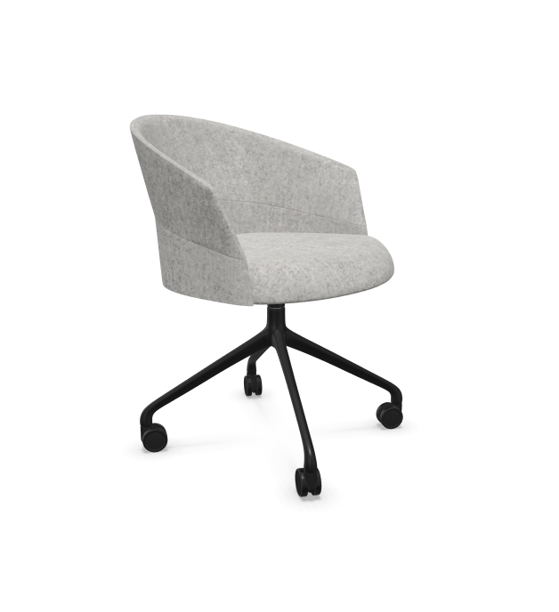 |  | 15
 | 17-21 | Kamer wethouder | Bureau - zie bijlage
 | 17-21 | Kamer wethouder | Vergaderstoel |  | Vira | Softshell | Zwart | Kvadrat melange NAP |  |  |  |  | 5
 | 22 | Kamer burgemeester | Vergadertafel |  |  |  |  |  |  |  |  |  |  |  |  | MAATWERK
 | 22 | Kamer burgemeester | Vergaderstoel |  | Vira | Softshell | Zwart | Kvadrat melange NAP |  |  |  |  | 6
 | 22 | Kamer burgemeester | Fauteuil |  | Viccarbe | Fedele |  |  |  |  |  |  | 2
 | 22 | Kamer burgemeester | Bijzettafel | d=650 | HAY | Slit - large | Eiken |  |  | Eiken |  |  | 1
 | 23 | Secretariaat |  |  |  |  |  |  |  |  |  |  |  |  |  | Bestaand
 | 24 | Vergaderruimte | Vergadertafel | Zie bijlage
 | 24 | Vergaderruimte | Vergaderstoel |  | Vira | Softshell | Zwart | Kvadrat melange NAP |  |  |  |  | 14
 | 25 | Vergaderruimte | Vergadertafel | Zie bijlage |  |  |  |  |  |  |  |  |  |  |  | Bestaand
 | 25 | Vergaderruimte | Vergaderstoel |  | HOWE | 10 | Zwart | VESCOM avon |  |  | 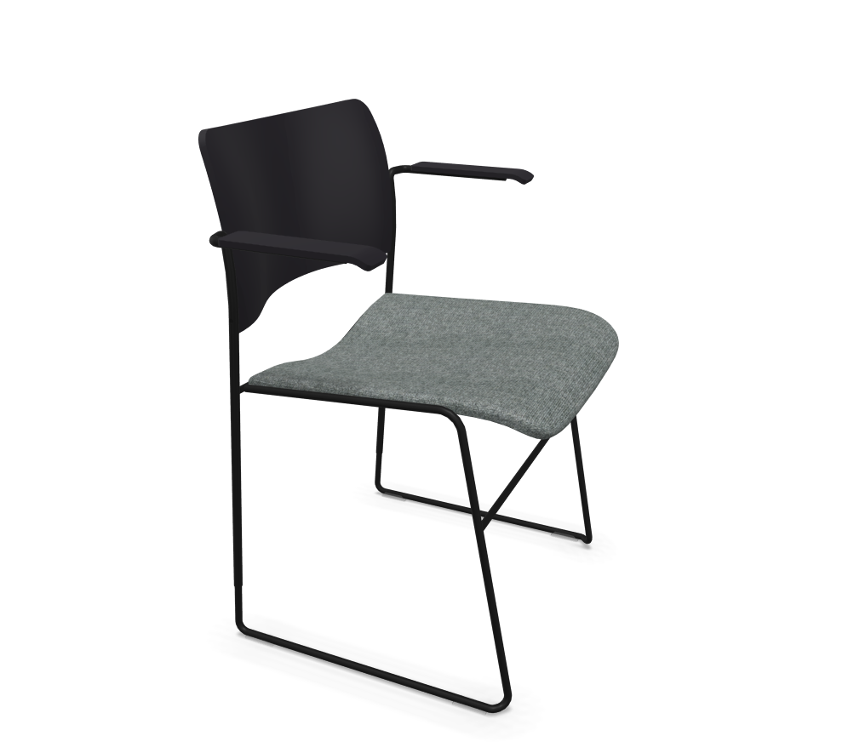 |  | 80 |  |  | Met armleggers / stapelbaar
 | 26 | Lobby |  |  |  |  |  |  |  |  |  |  |  |  |  | MAATWERK
 | 27 | Vergaderruimte | Vergadertafel | Zie bijlage
 | 27 | Vergaderruimte | Vergaderstoel |  | Vira | Softshell | Zwart | Kvadrat melange NAP |  |  |  |  | 14
 | 28 | Lobby | Statafel |  | Satelliet | Flat 9414 | voetplaat Ø 45cm |  |  | d=500 - HPL Unilin houtprint |  |  | 4
 | 28 | Lobby | Salontafel | d=600 | HAY | NEU- low | Grijs |  |  | Grijs |  |  | 3
 | 28 | Lobby | Pouffe |  | VEPA | Wybelt |  |  |  |  |  |  | 3
1,5e Verdieping | 01 | Rustruimte | 2 zits bank |  | HAY | CAN | Zwart | VESCOM avon |  |  |  |  | 2
 | 01 | Rustruimte | Salontafel | d=950 | Muuto | Around XL |  |  |  | Groen |  |  | 1
 | 01 | Rustruimte | Bijzettafel | 800x800x330 | HAY | Rebar | Grijs |  |  | Marmer |  |  | 1
 | 02 | Gebedsruimte
 | 03 | Kolfruimte | Fauteuil |  | HAY | AAL 82 soft duo | Eiken | Gestoffeerd |  |  |  |  | 1
 | 03 | Kolfruimte | Bijzettafel | d=450 | HAY | Rebar | Alabastar |  |  | Marmer |  |  | 1
2e Verdieping | 01 | Huiskamer | Aanlandtafel | 4000x1200x750 | Lande | Dock | Zwart |  |  | HPL Unilin houtprint |  |  | 1
 | 01 | Huiskamer | Stoel aanlandtafel |  | HAY | AAC153 Soft | Zwart | VESCOM avon |  |  |  |  | 6
 | 01 | Huiskamer | 2.5 zits bank |  | HAY | CAN |  | VESCOM avon |  |  |  |  | 2
 | 01 | Huiskamer | Salontafel | 840x840x330 | HAY | Rebar |  |  |  |  |  |  | 1
 | 01 | Huiskamer | Kruk aanlanden | H=750 | HAY | Cornet |  |  |  |  |  |  | 6
 | 02 | Vergaderruimte | Vergadertafel | Zie bijlage |  |  |  |  |  |  |  |  | 1
 | 02 | Vergaderruimte | Vergaderstoel |  | Andreu World | Gala SO0718 | Zwart | Gestoffeerd |  |  |  |  | 7
 | 03 | Vergaderruimte | Vergadertafel | Zie bijlage |  |  |  |  |  |  |  |  | 1
 | 03 | Vergaderruimte | Vergaderstoel |  | Andreu World | Gala SO0718 | Zwart | Gestoffeerd |  |  |  |  | 7
 | 04 | Open kantoor |  |  |  |  |  |  |  |  |  |  |  |  |  | Bestaand
 |  | 2 persoons samenwerken | Hoge tafel | 3000x800x750 | Naughtone | Morse bar height | Eiken |  |  | Forbo desktop |  |  | 1
 | 05 | 2 persoons samenwerken | Werk kruk | Vitra | Rookie high | Zwart | Stof plano | Stof plano |  |  |  |  | 2
 | 06 | Open kantoor |  |  |  |  |  |  |  |  |  |  |  |  |  | Bestaand
 | 07 | Focusruimte | Werkplek |  |  |  |  |  |  |  |  |  |  |  |  | Bestaand
 | 07 | Focusruimte | Zitbank |  | Naughtone | HUE2NAST | Zwart | VESCOM avon |  |  |  |  | 1
 | 07 | Focusruimte | Pouffe |  | VEPA | Wybelt |  |  |  |  |  |  | 3
 | 08 | 2 persoons samenwerken | Hoge tafel | 3000x800x750 | Naughtone | Morse bar height | Eiken |  |  | Forbo desktop |  |  | 1
 | 08 | 2 persoons samenwerken | Werk kruk | Vitra | Rookie high | Zwart | Stof plano | Stof plano |  |  |  |  | 2
 | 09 | Werkkamer | Pouffe |  | VEPA | Wybelt |  |  |  |  |  |  | 1
 | 10 | Open kantoor | Pouffe |  | VEPA | Wybelt |  |  |  |  |  |  | 3
 | 10 | Open kantoor | Focusroom | 1800x1400x2200 | Opgave leverancier | Opgave leverancier |  |  |  |  |  |  | 3
 | 11 | Aanlanden | Aanlandtafel | 4000x1200x750 | Lande | Dock | Zwart |  |  | HPL Unilin houtprint |  |  | 1
 | 11 | Aanlanden | Stoel aanlandtafel |  | HAY | AAC153 Soft | Zwart | VESCOM avon |  |  |  |  | 6
 | 11 | Aanlanden | Pouffe |  | VEPA | Wybelt |  |  |  |  |  |  | 3
 | 12 | Vergaderruimte | Vergadertafel |  |  |  |  |  |  |  |  |  | 1 |  |  | MAATWERK
 | 12 | Vergaderruimte | Vergaderstoel |  | Andreu World | Gala SO0718 | Zwart | Gestoffeerd |  |  |  |  | 7
 | 13 | Vergaderruimte | Vergadertafel | Zie bijlage |  |  |  |  |  |  |  |  | 1
 | 13 | Vergaderruimte | Vergaderstoel |  | Andreu World | Gala SO0718 | Zwart | Gestoffeerd |  |  |  |  | 7
 | 14 | 2 persoons samenwerken | Hoge tafel | 3000x800x750 | Naughtone | Morse bar height | Eiken |  |  | Forbo desktop |  |  | 1
 | 14 | 2 persoons samenwerken | Werk kruk | Vitra | Rookie high | Zwart | Stof plano | Stof plano |  |  |  |  | 2
 | 14 | 2 persoons samenwerken | Fauteuil |  | Satelliet | Dorso LAC | Zwart | VESCOM avon |  |  |  |  | 2
 | 14 | 2 persoons samenwerken | Bijzettafel | d=650 | HAY | Slit - large | Eiken |  |  | Eiken |  |  | 1
 | 15 | Open kantoor |  |  |  |  |  |  |  |  |  |  |  |  |  | Bestaand
 | 16 | 2 persoons samenwerken | Hoge tafel | 2600x800x750 | Naughtone | Morse bar height | Eiken |  |  | Forbo desktop |  |  | 1
 | 16 | 2 persoons samenwerken | Werk kruk | Vitra | Rookie high | Zwart | Stof plano | Stof plano |  |  |  |  | 2
 | 17 | 2 persoons samenwerken | Hoge tafel | 2600x800x750 | Naughtone | Morse bar height | Eiken |  |  | Forbo desktop |  |  | 1
 | 17 | 2 persoons samenwerken | Werk kruk | Vitra | Rookie high | Zwart | Stof plano | Stof plano |  |  |  |  | 2
 | 18 | Open kantoor | Pouffe |  | VEPA | Wybelt |  |  |  |  |  |  | 3
 | 18 | Open kantoor | Focusroom | 1800x1400x2200 | Opgave leverancier | Opgave leverancier |  |  |  |  |  |  | 3
 | 19 | 2 persoons samenwerken | Hoge tafel | 2600x800x750 | Naughtone | Morse bar height | Eiken |  |  | Forbo desktop |  |  | 1
 | 19 | 2 persoons samenwerken | Werk kruk | Vitra | Rookie high | Zwart | Stof plano | Stof plano |  |  |  |  | 2
 | 20 | Stilteruimte |  |  |  |  |  |  |  |  |  |  |  |  |  | Bestaand
 | 21 | Aanlanden | Aanlandtafel | d=1600 | Offect | On point |  |  |  |  |  |  | 1
 | 21 | Aanlanden | Stoel aanlandtafel |  | HAY | AAC25 soft | Zwart | VESCOM avon |  |  |  |  | 4
2,5e Verdieping | 01 | Open kantoor | Vergadertafel | Zie bijlage |  |  |  |  |  |  |  |  | 1
 | 01 | Open kantoor | Vergaderstoel |  | Andreu World | Gala SO0718 | Zwart | Gestoffeerd |  |  |  |  | 8
 | 02 | Werkkamer | Bezoekersstoel |  | ARPER | AAVA 02 | Zwart | Gestoffeerd |  |  |  |  | 2
 | 03 | Open kantoor |  |  |  |  |  |  |  |  |  |  |  |  |  | Bestaand
 | 04 | Break out |  |  |  |  |  |  |  |  |  |  |  |  |  | Bestaand
3e Verdieping | 01 | Creatieve ruimte | Tafeltennis tafel |  | Pegasi | 500 indoor | Zwart |  |  | Zwart |  |  | 1
 | 01 | Creatieve ruimte | Hoge tafel | d=1400 | Naughtone | Morse bar height | Eiken |  |  | Forbo desktop |  |  | 1
 | 01 | Creatieve ruimte | Kruk bij hoge tafel | H=750 | HAY | Softedge |  |  |  |  |  |  | 7
 | 02 | Creatieve ruimte | Tafeltennis tafel |  | Pegasi | 500 indoor | Zwart |  |  | Zwart |  |  | 1
 | 02 | Creatieve ruimte | Hoge tafel | d=1400 | Naughtone | Morse bar height | Eiken |  |  | Forbo desktop |  |  | 1
 | 02 | Creatieve ruimte | Kruk bij hoge tafel | H=750 | HAY | Softedge |  |  |  |  |  |  | 7
 | 03 | Aanlanden | Pouffe |  | VEPA | Wybelt |  |  |  |  |  |  | 3
 | 04 | Vergaderruimte | Vergadertafel | Zie bijlage | Andreu World | Reverse | Zwart |  |  | HPL Unilin houtprint |  |  | 1
 | 04 | Vergaderruimte | Vergaderstoel |  | Andreu World | Brandy SO2993 | Zwart | Gestoffeerd |  |  |  |  | 4
 | 05 | Vergaderruimte | Vergadertafel | Zie bijlage | VEPA | Connect | zwart+hout |  |  | HPL Unilin houtprint |  |  | 1
 | 05 | Vergaderruimte | Vergaderstoel |  | Andreu World | Brandy SO2993 | Zwart | Gestoffeerd |  |  |  |  | 4
 | 06 | Vergaderruimte | Vergadertafel |  |  |  |  |  |  |  |  |  | 1 |  |  | MAATWERK
 | 06 | Vergaderruimte | Vergaderstoel |  | Andreu World | Brandy SO2993 | Zwart | Gestoffeerd |  |  |  |  | 7
 | 07 | 2 persoons samenwerken | Hoge tafel | 3000x800x750 | Naughtone | Morse bar height | Eiken |  |  | Forbo desktop |  |  | 1
 | 07 | 2 persoons samenwerken | Werk kruk | Vitra | Rookie high | Zwart | Stof plano | Stof plano |  |  |  |  | 2
 | 08 | Vergaderruimte | Vergadertafel | Zie bijlage | Andreu World | Reverse | Zwart |  |  | HPL Unilin houtprint |  |  | 1
 | 08 | Vergaderruimte | Vergaderstoel |  | Andreu World | Brandy SO2993 | Zwart | Gestoffeerd |  |  |  |  | 4
 | 09 | Open kantoor | Focusroom | 1800x1400x2200 | Opgave leverancier | Opgave leverancier |  |  |  |  |  |  | 2
 | 09 | Open kantoor | Picknicktafel | L=2000 | Opgave leverancier | Opgave leverancier |  |  |  |  |  |  | 4 |  |  | Incl. Rugleuning en zitkussens
 | 10-15 | Office for a day | 2.5 zits bank |  | HAY | Quilton |  | VESCOM avon |  |  |  |  | 6
 | 10-15 | Office for a day | Bijzettafel |  | HAY | DLM xl |  |  |  |  |  |  | 6
 | 10-15 | Office for a day | Pouffe |  | VEPA | Wybelt |  |  |  |  |  |  | 6

